BugReport #0003
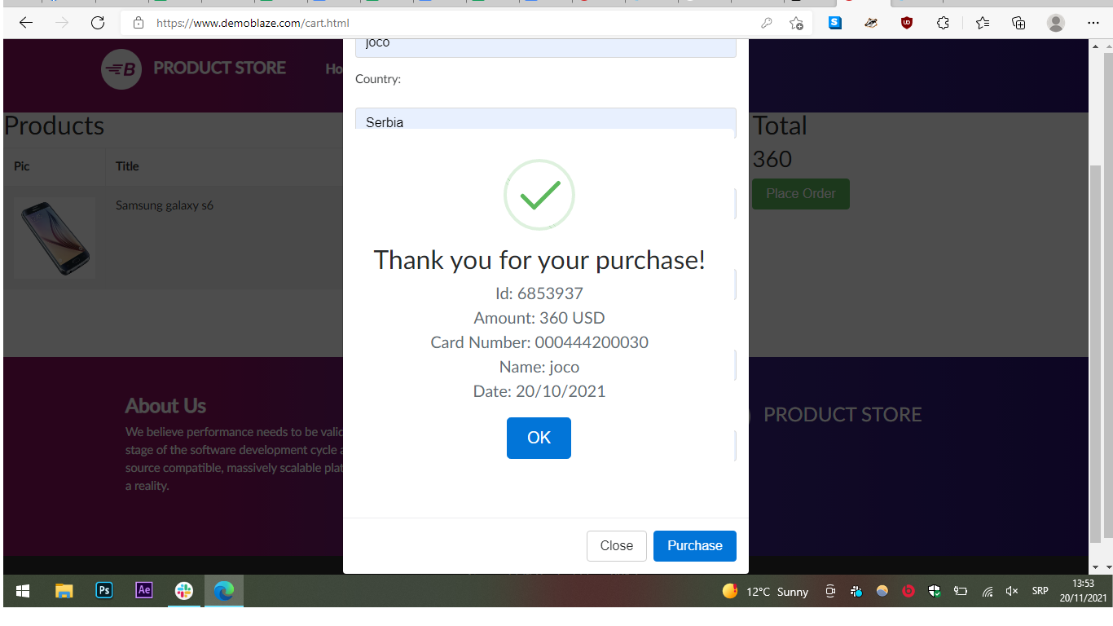
BugID | #0003 Kupovina telefona Samsung S6
Description | Prilikom kupovine telefona uneti su lažni podaci i ti podaci su dozvoljeni
Steps to reproduce | 1.Kliknem na zeleni prozor “ Place order” 2. Otvara mi se pop-up prozor za unos podataka 3. Kliknem na polje Name 4. Unesem Ime Joco 5. Kliknem na prozor Country 6. Unesem Serbia 7. Kliknem na pozor Credit cart 8. Unesem lažnih 8 brojeva kartice 9. Kliknem na pozor Month 10. Unesem jul 11. Kliknem na polje Year 12. Unesem godinu 2025 13. Kliknem na polje purchcas 14. Dobijem pop-up prozor sa "Thank you for your purchase". 15. Kiliknem na polje ok i vrati me na početnu stranicu.
Test Data | Name: Joco Country: Serbia City: Novi Sad Credit cart: 000444200030 Month: Jul Year: 2025
Expected Result | Your credit card is not valid
Actual Result | Thank you for your pushcase
Screeenshot
Environment | Windows 10, bowser Microsoft Edge, Google Chrome
Severity | Critical
Priority | High

Bug Report #0004
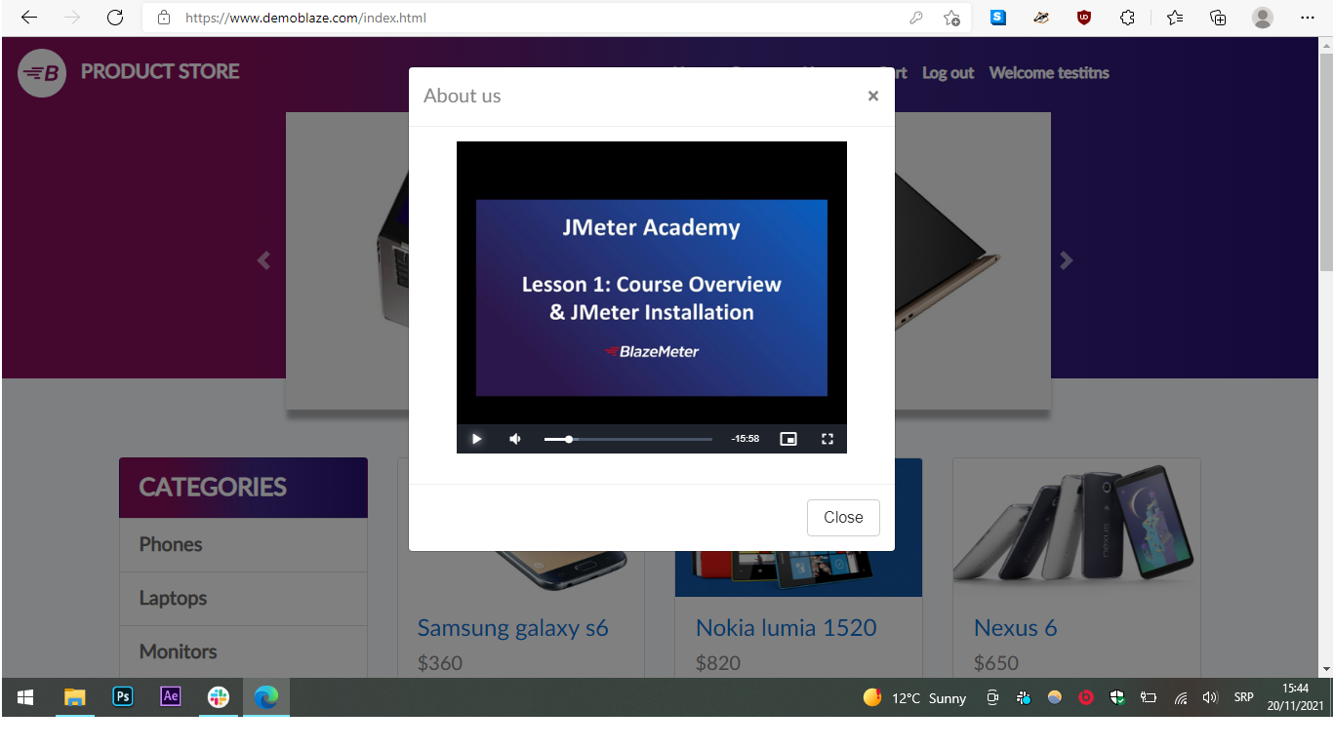
BugID | #0004 Video na stranici About us
Description | U meni sam stranice nalazi se polje "about us" i u okviru njega je pogrešan snimak
Steps to reproduce | 1. Pokrenemo stranicu www.demoblaze.com u browser-u 2. Kliknemo na polje “About us” 3. Otvoren je novi pop- up prozor 4. U okviru tog pop-up prozora je video player 3. Pustila sam snimak 4. Snimak se normalno učitava i ima zvuk 5. Snimak dozvoljava da se premota 6. Unet je snimak o JMater Academy course 7. Snimak je pogrešan jer na našoj stranici je prodaja tehnike
Test Data | /
Expected Result | Video o kompaniji Blazemeter
Actual Result | Video o JMater Academy course
Screeenshot
Environment | Windows 10, bowser Microsoft Edge, Google Chrome
Severity | Major
Priority | Low

